Sheet1
各站塘雅食堂送餐点明细表

序号 | 车站名称 | 送餐点位置 | 送餐点位置照片
1 | 金华站 | 客服中心 | 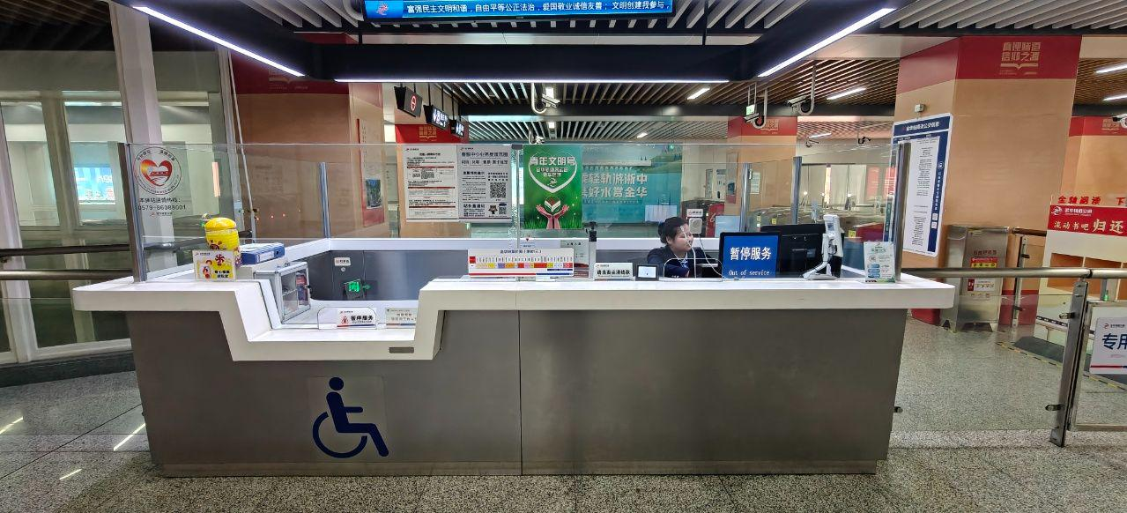

2 | 双溪西路 | 客服中心 | /

3 | 八一南街 | 客服中心 | /

4 | 万达广场 | 客服中心 | 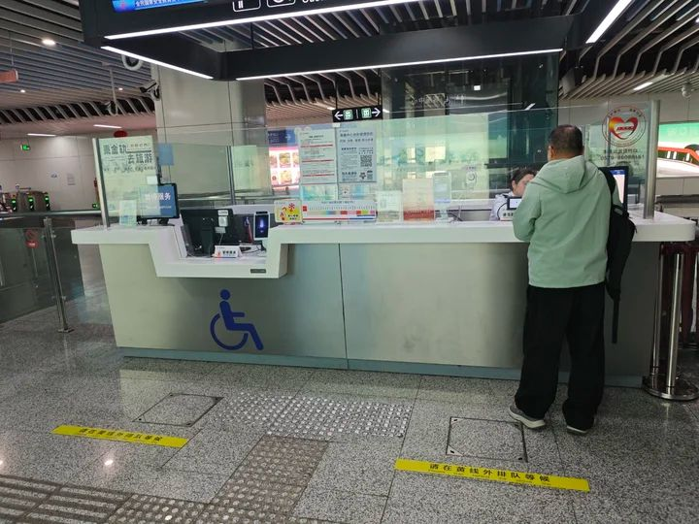

5 | 大堰河街 | 客服中心 | 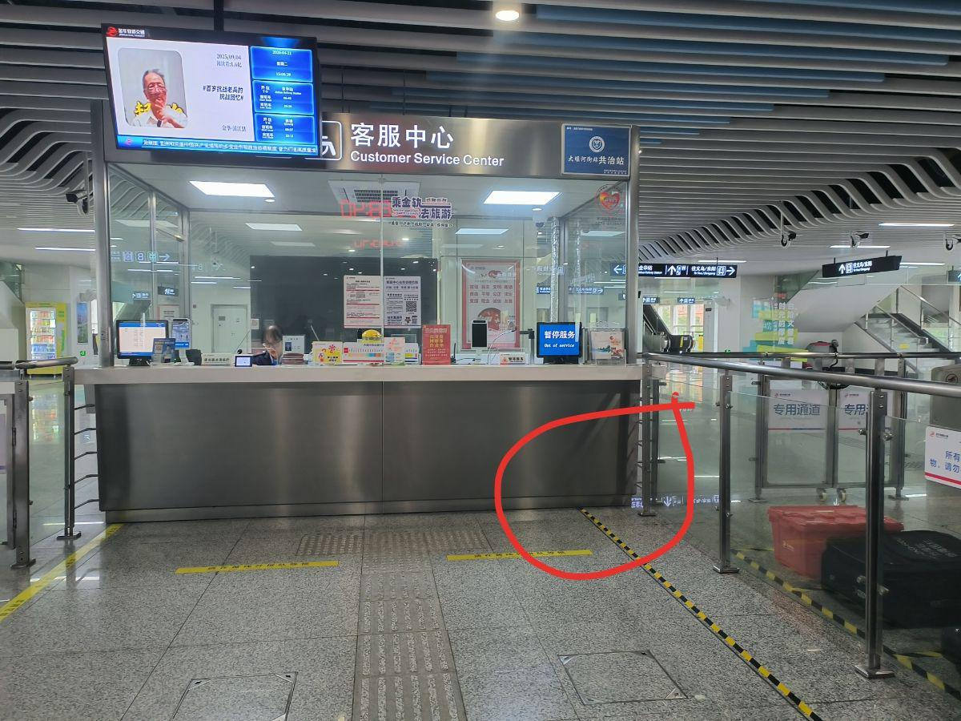

6 | 轨道大厦 | / | /

7 | 金华南站 | 客服中心 | /

8 | 塘雅站 | / | /

9 | 综保区站 | 客服中心前方 | 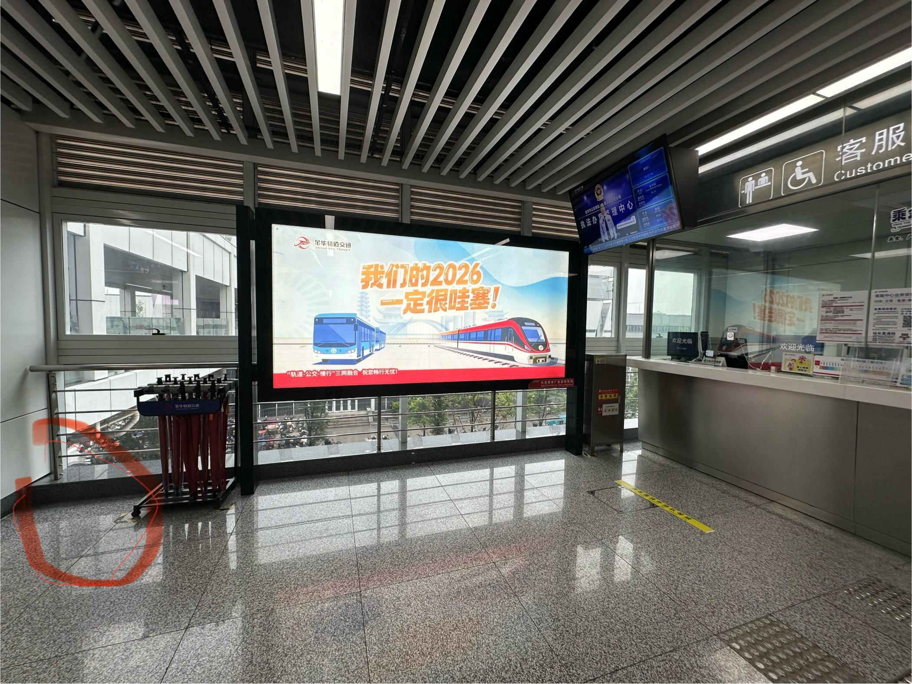

10 | 新区站 | 下行站台中部垂梯 处 | 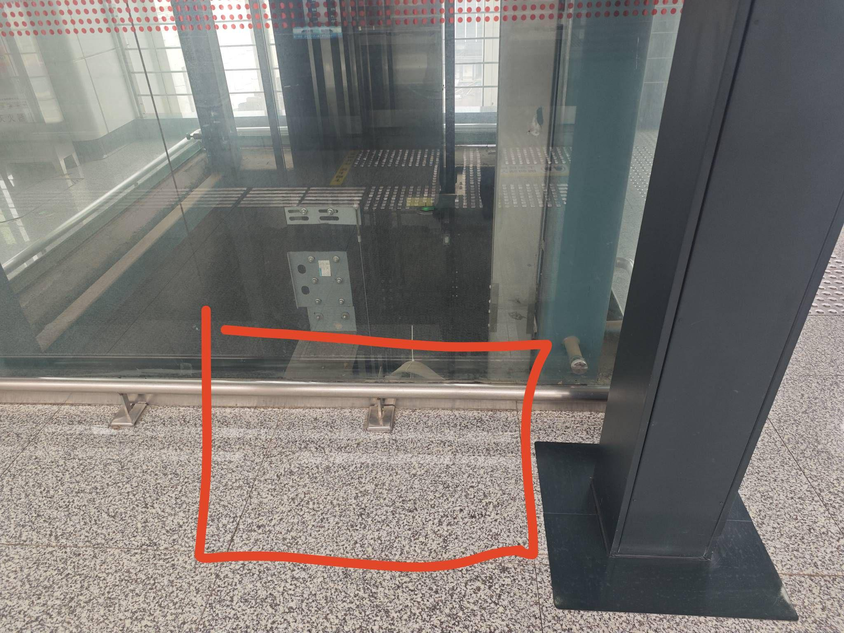

11 | 东华街站 | 下行站台中部垂梯 处 | 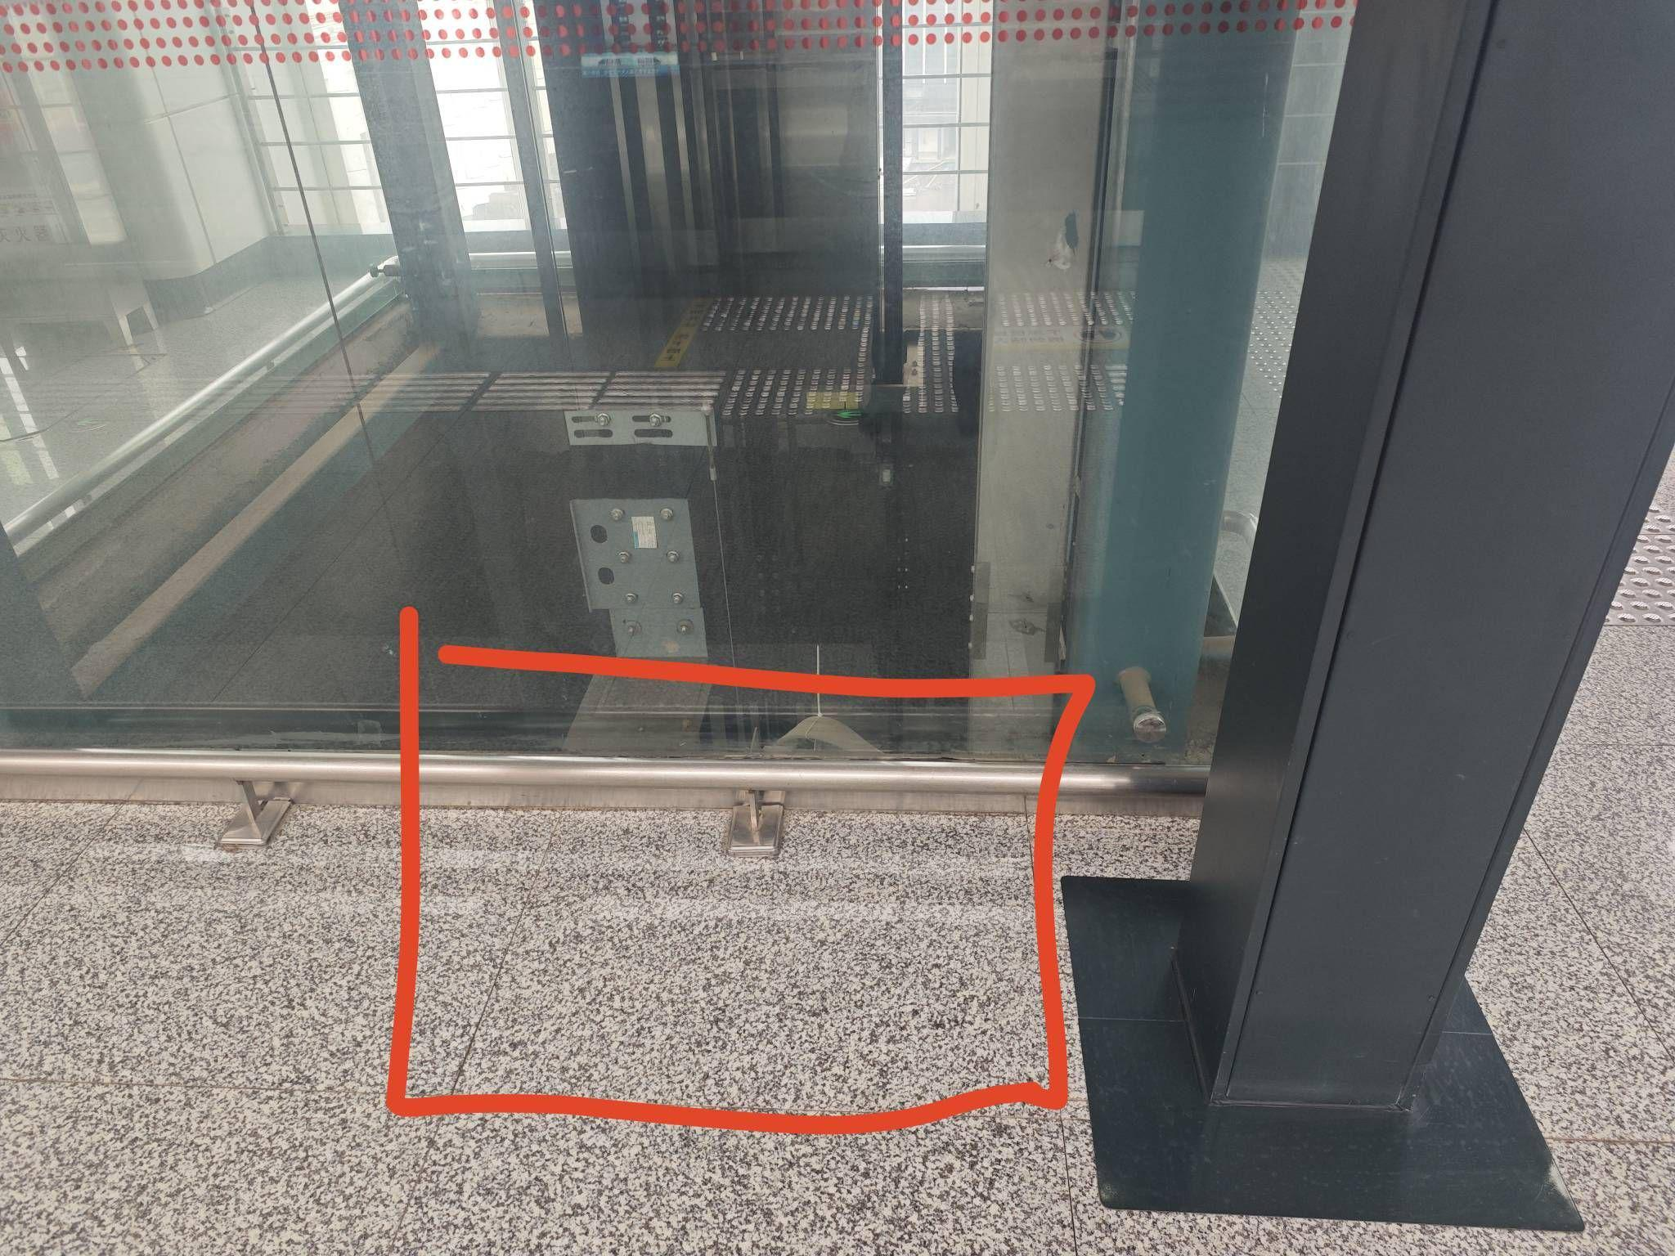

12 | 义亭站 | 下行站台中部垂梯 处 | 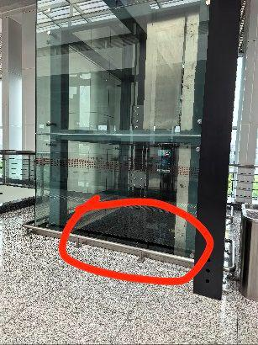

13 | 官塘站 | 站台中部垂梯旁 | 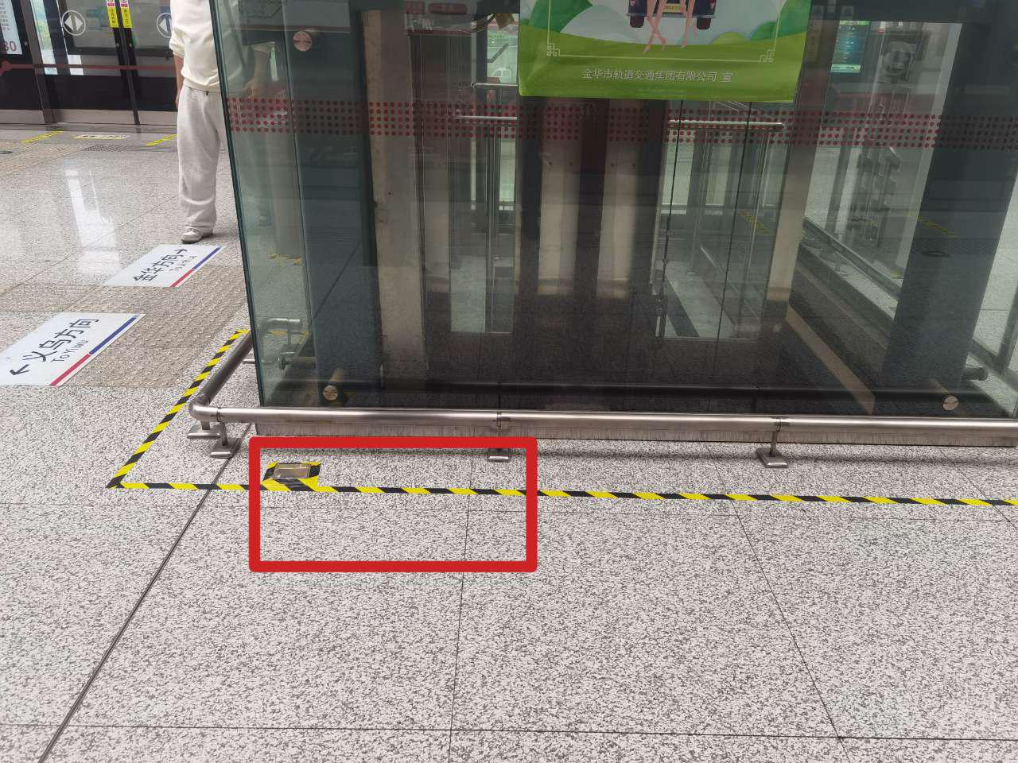

14 | 稠江站 | 下行站台垂梯旁 | 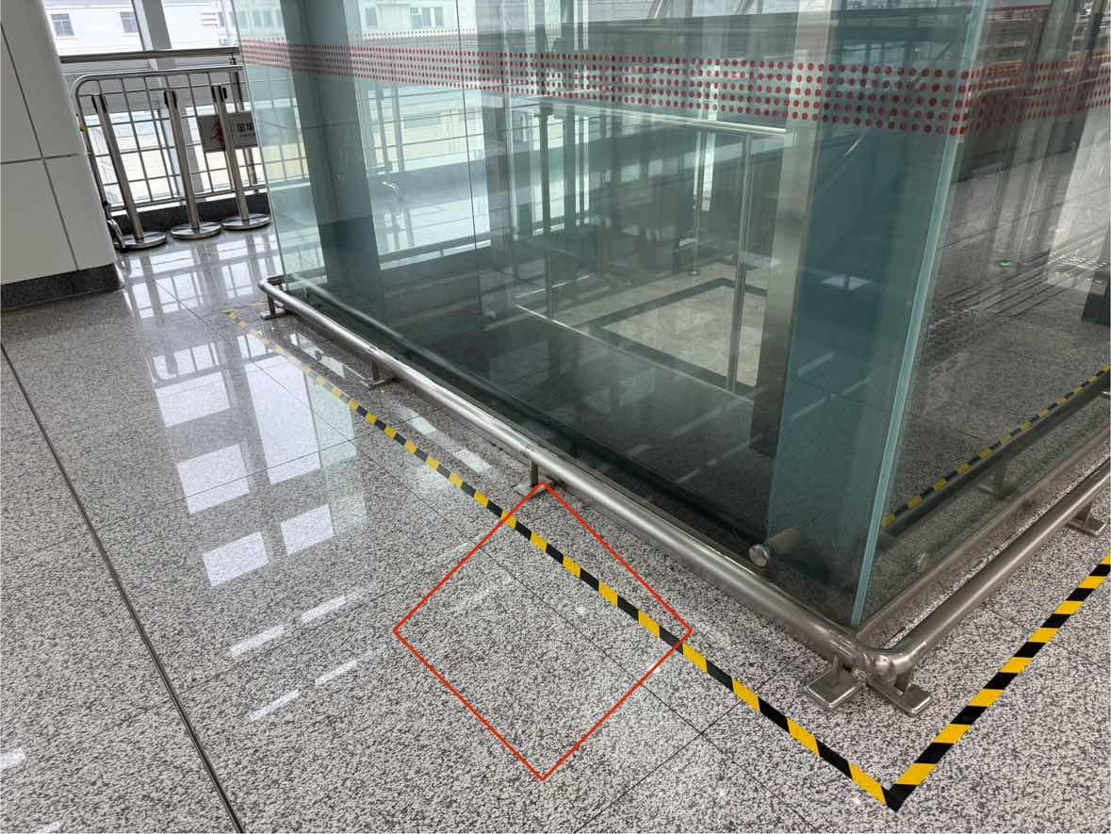

15 | 绣湖站 | 客服中心 | /

16 | 义乌高铁站 | 站台垂梯后方 | 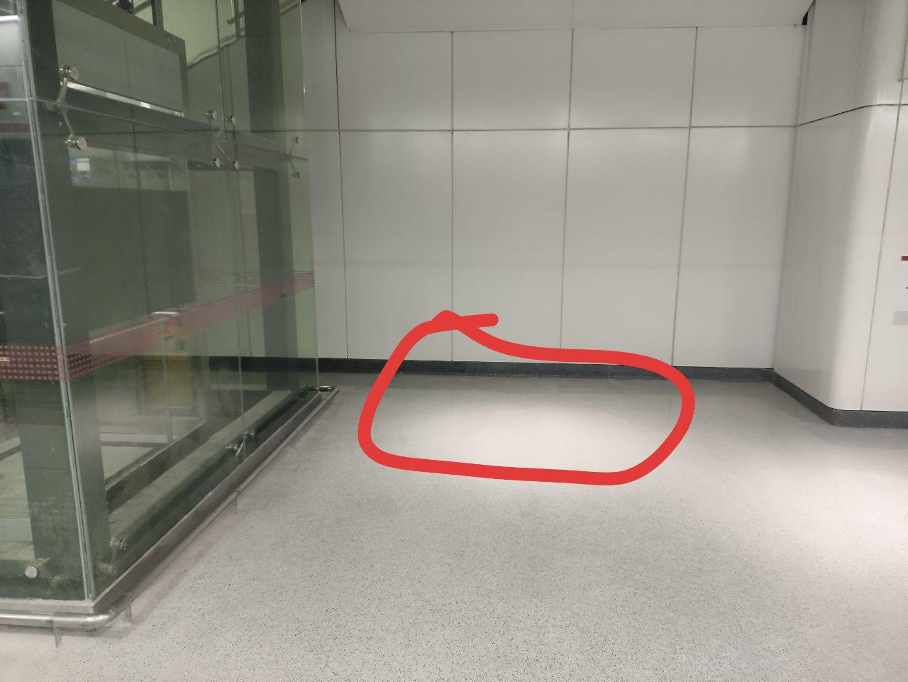

17 | 凌云站 | 上行站台中部垂梯后方 | 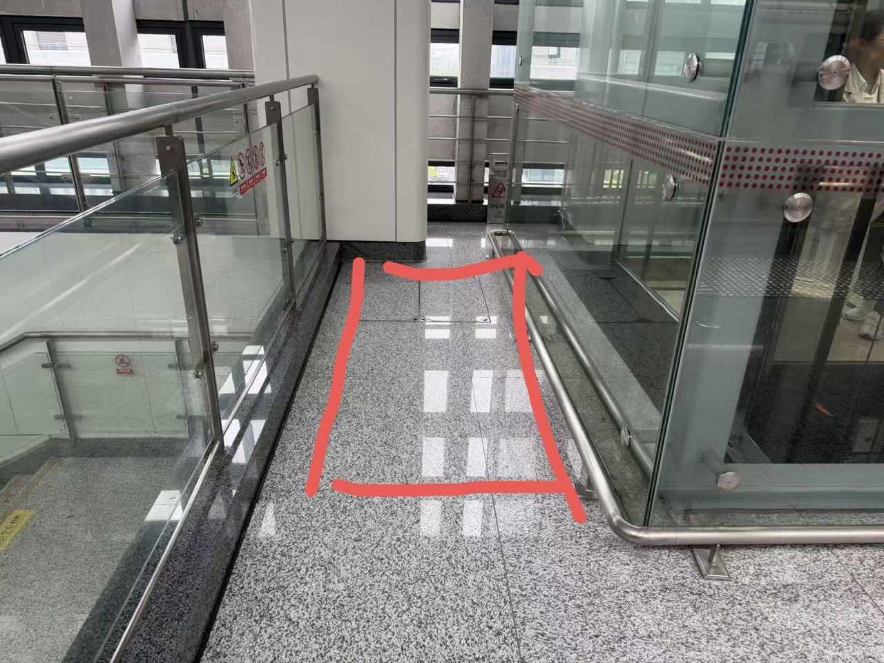

18 | 春晗站 | 上行站台中部垂梯后方 | 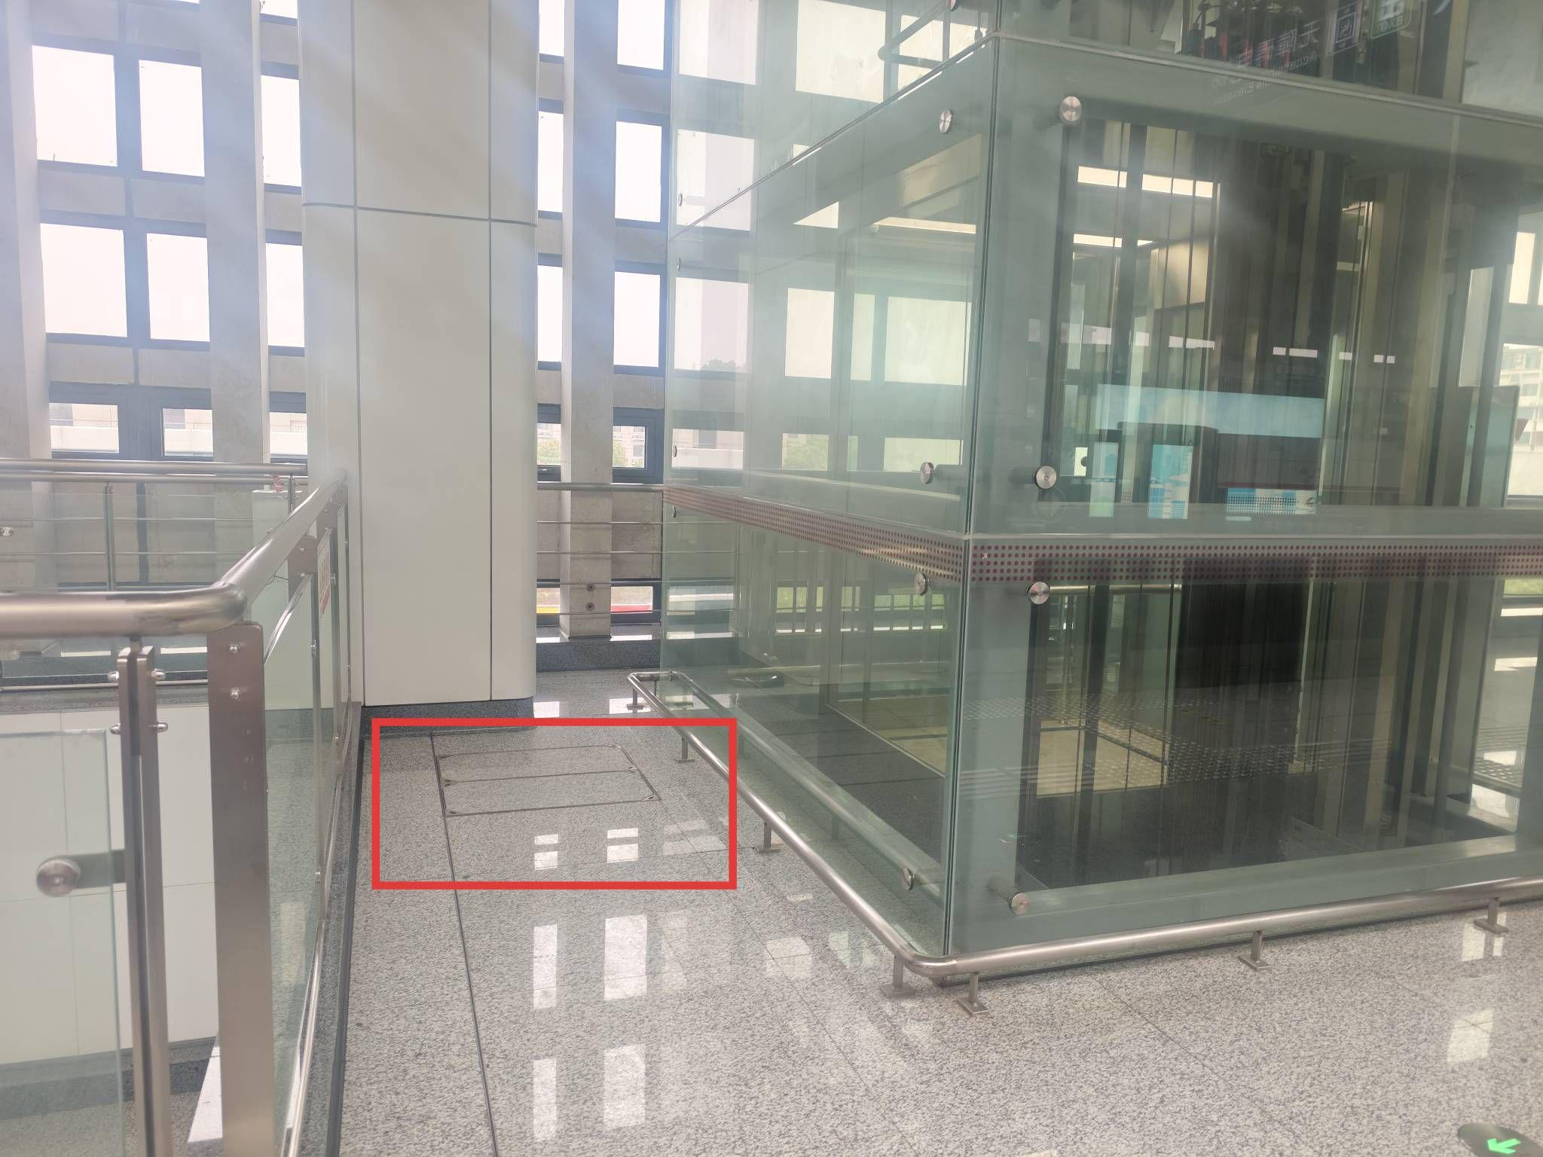

19 | 秦塘站 | 下行站台中部垂梯后方 | 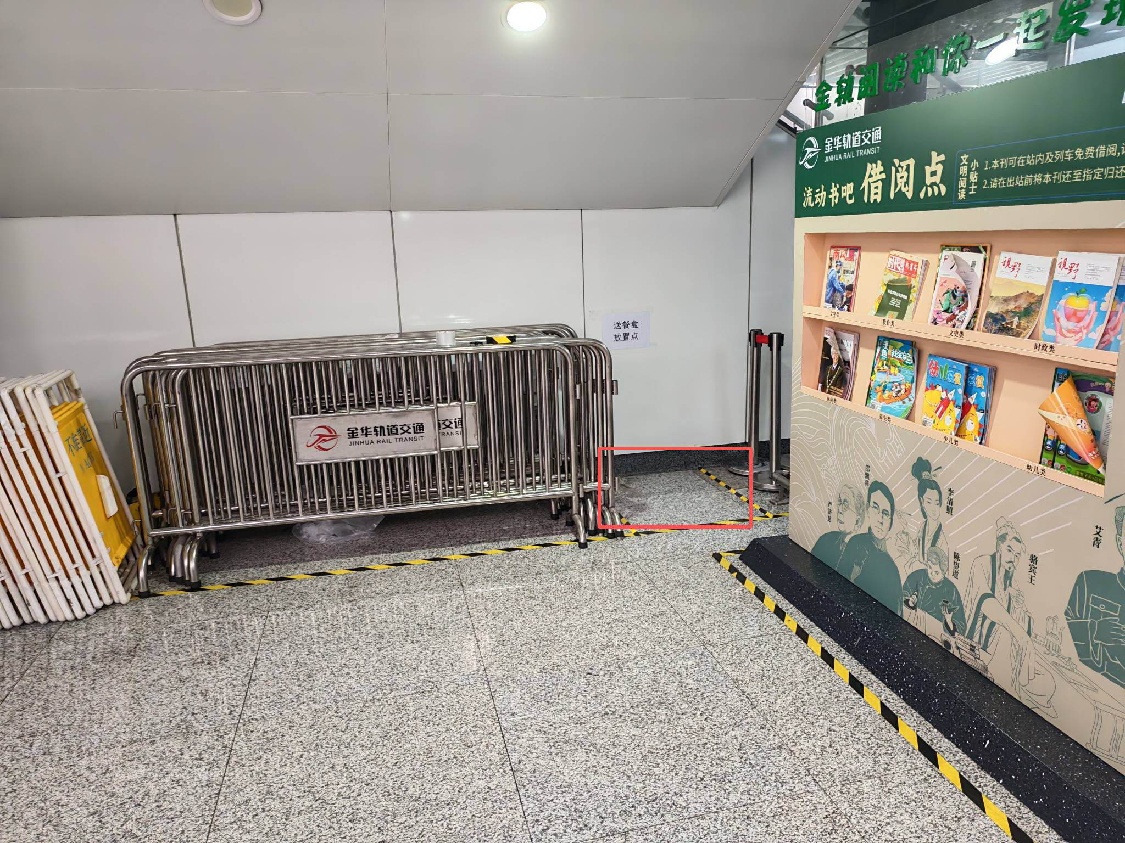

20 | 国际商贸城站 | 客服中心旁 | 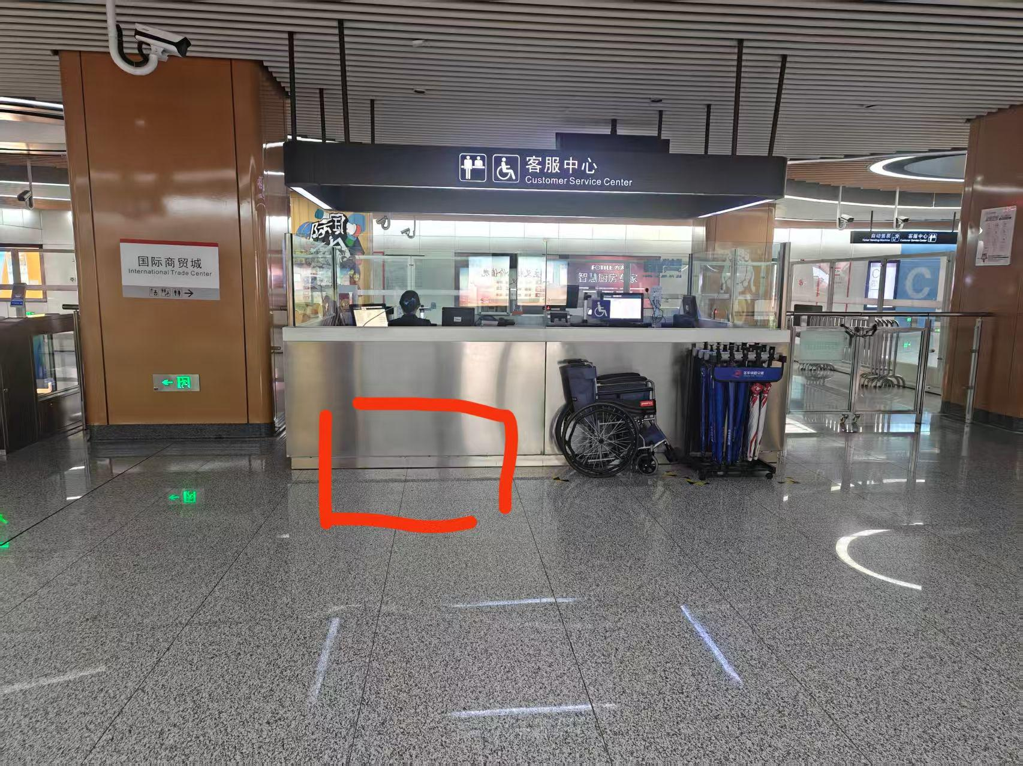

21 | 浙医四院站 | 客服中心旁 | 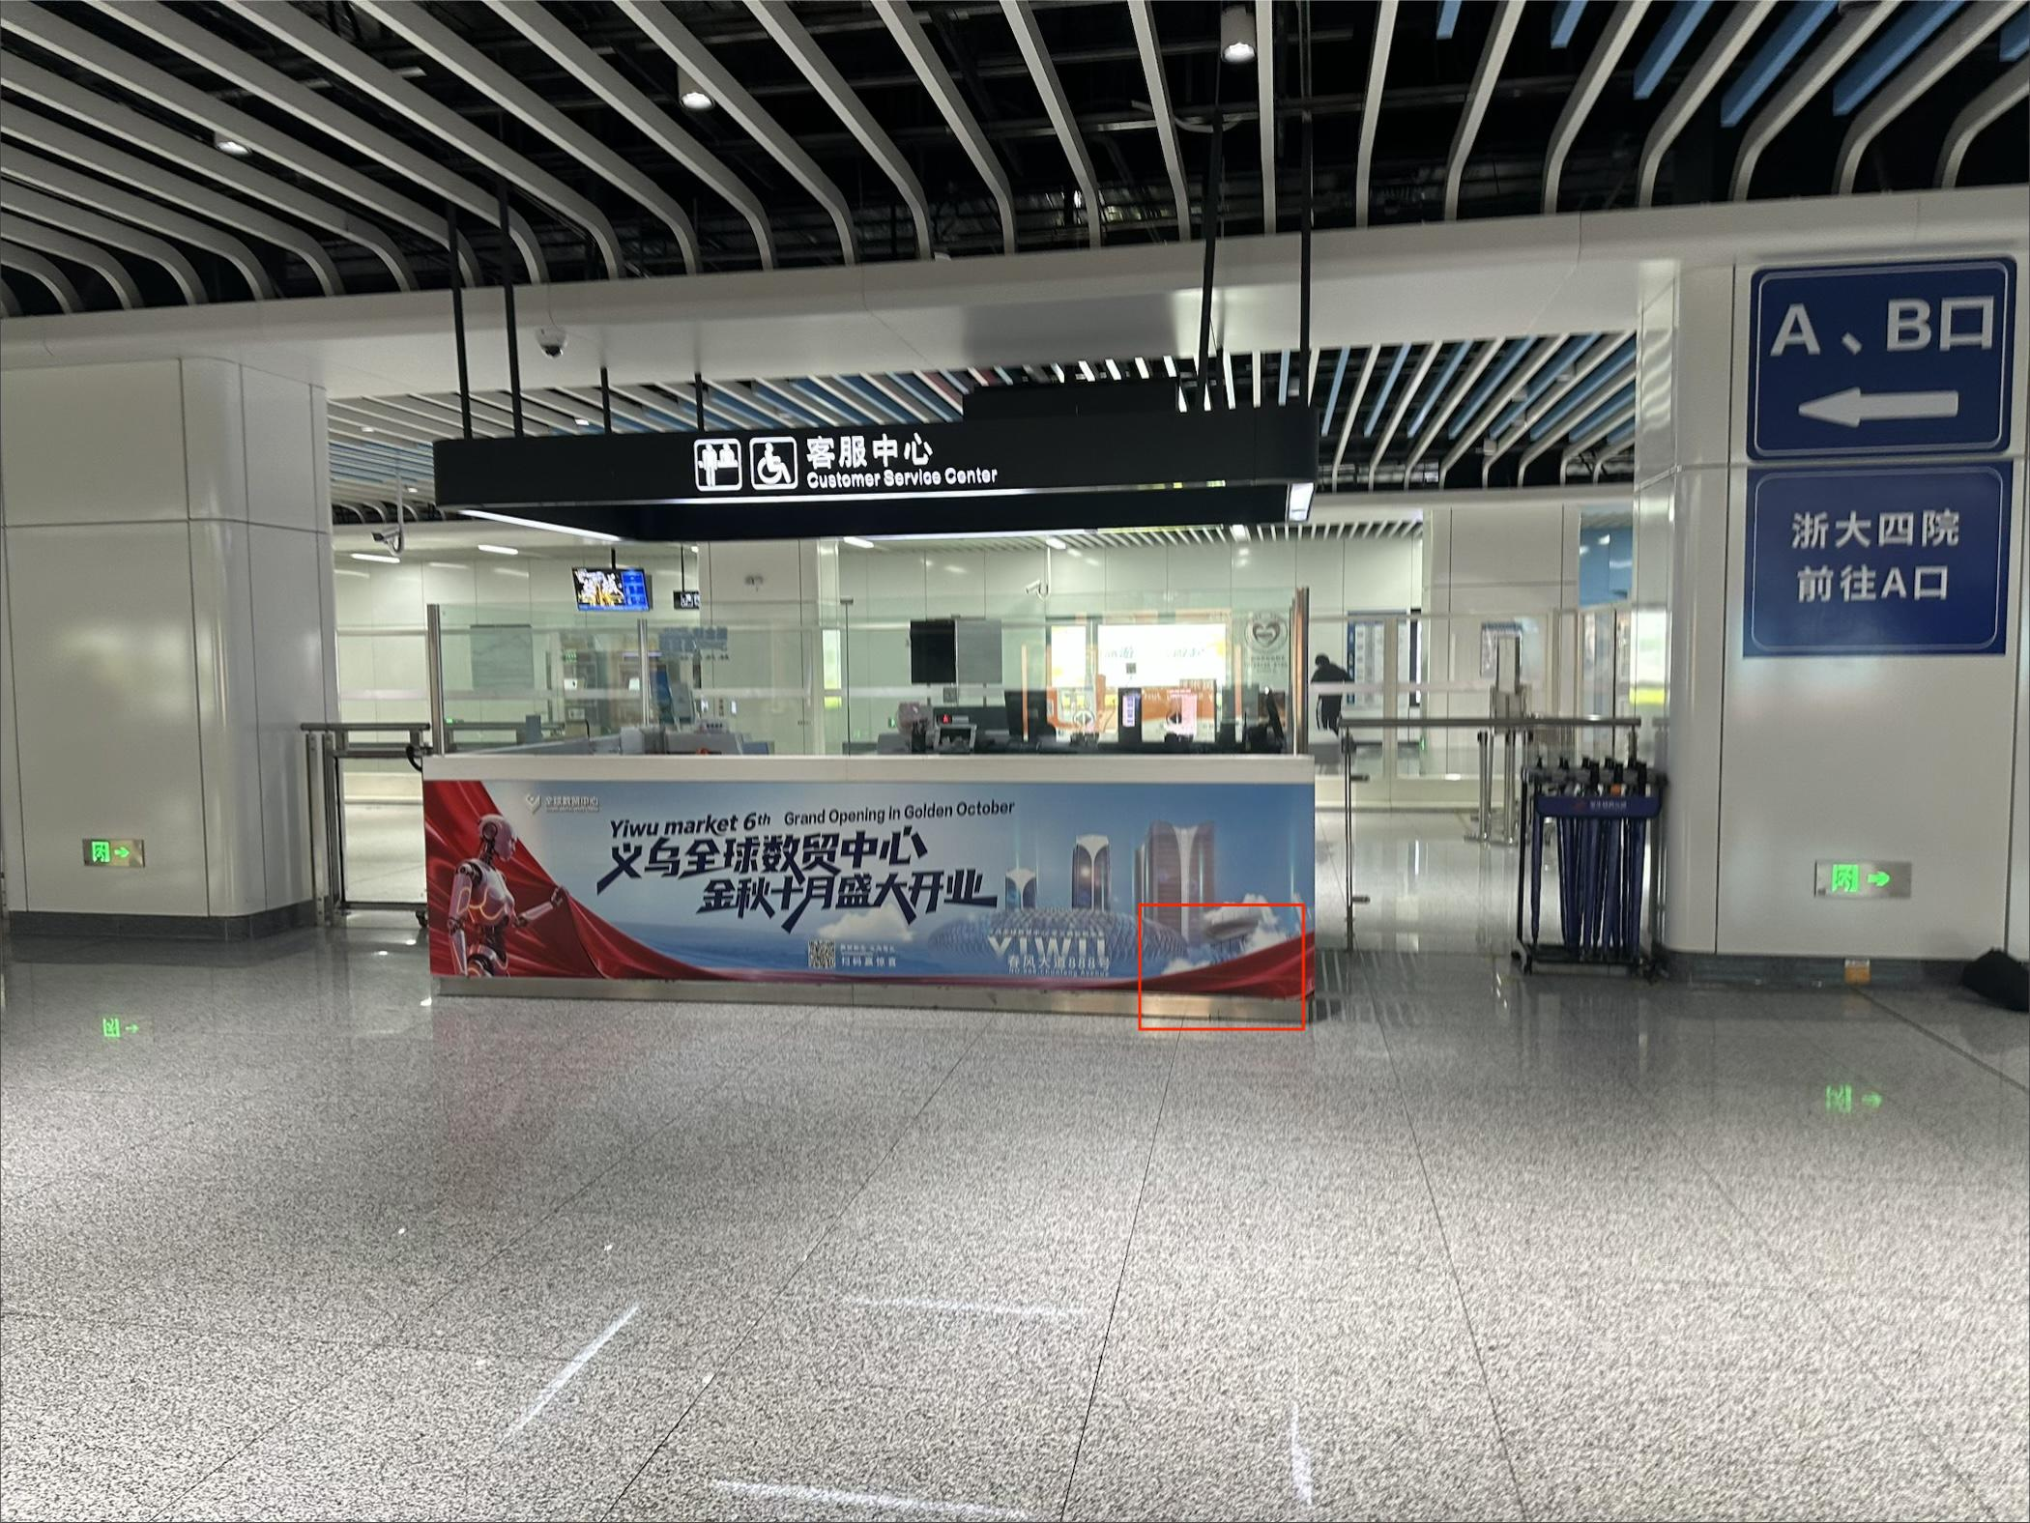

22 | 江东站 | 站厅层上行垂梯侧面 | 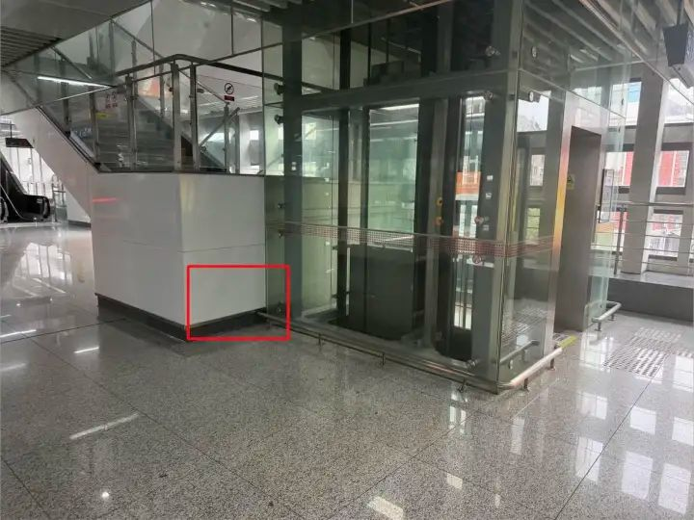

23 | 木雕城站 | 站厅付费区出站闸机流动书吧归还点旁 | 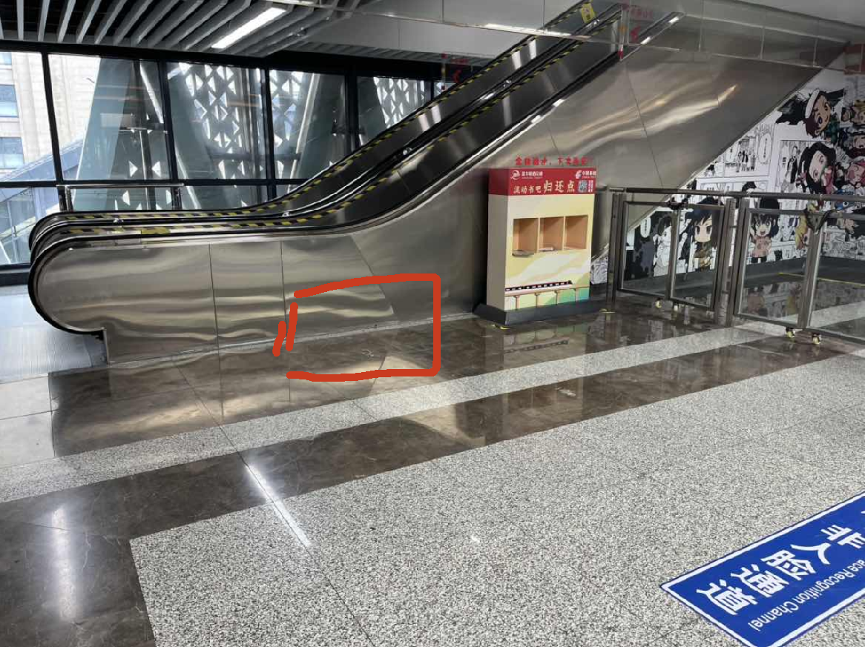

24 | 歌山路站 | 站厅付费区出站闸机流动书吧归还点旁 | 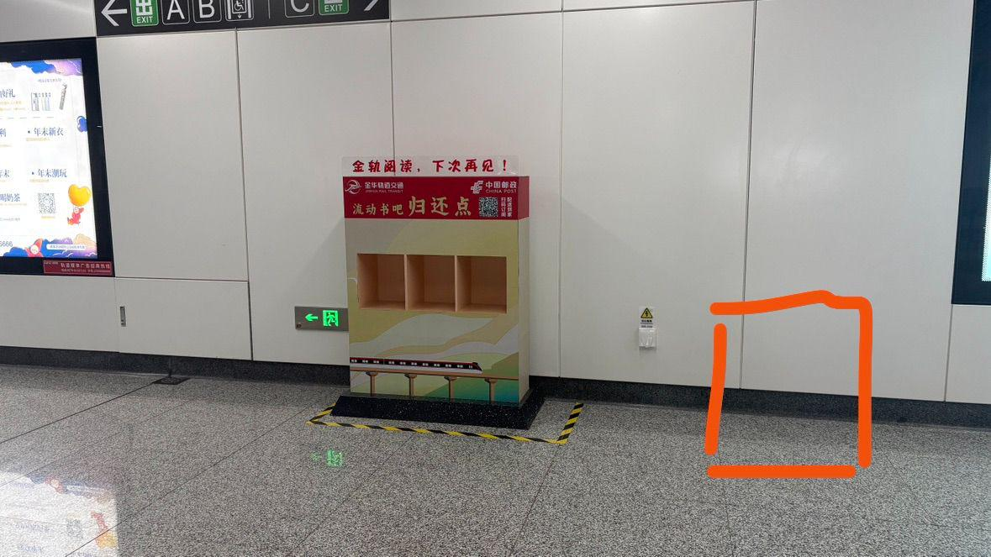

25 | 人民路站 | 114站台门附近的两个垂梯中间 | 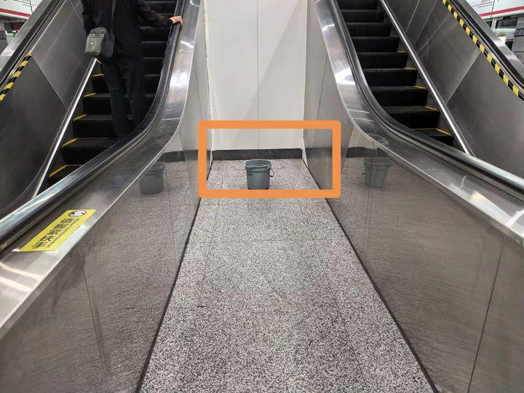

26 | 会展中心站 | 站厅付费区下行垂梯后方 | 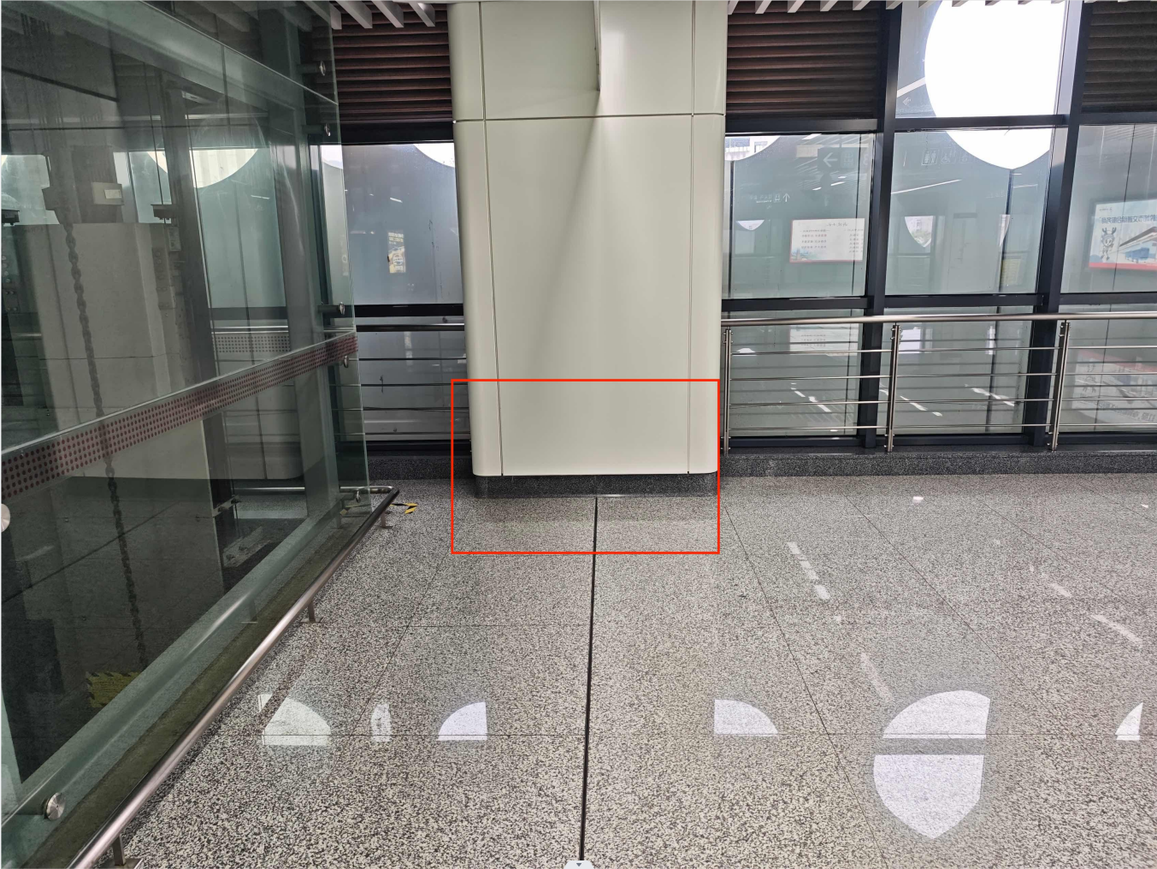

27 | 体育馆站 | 站厅进站闸机边门旁靠近上行双向扶梯处 | 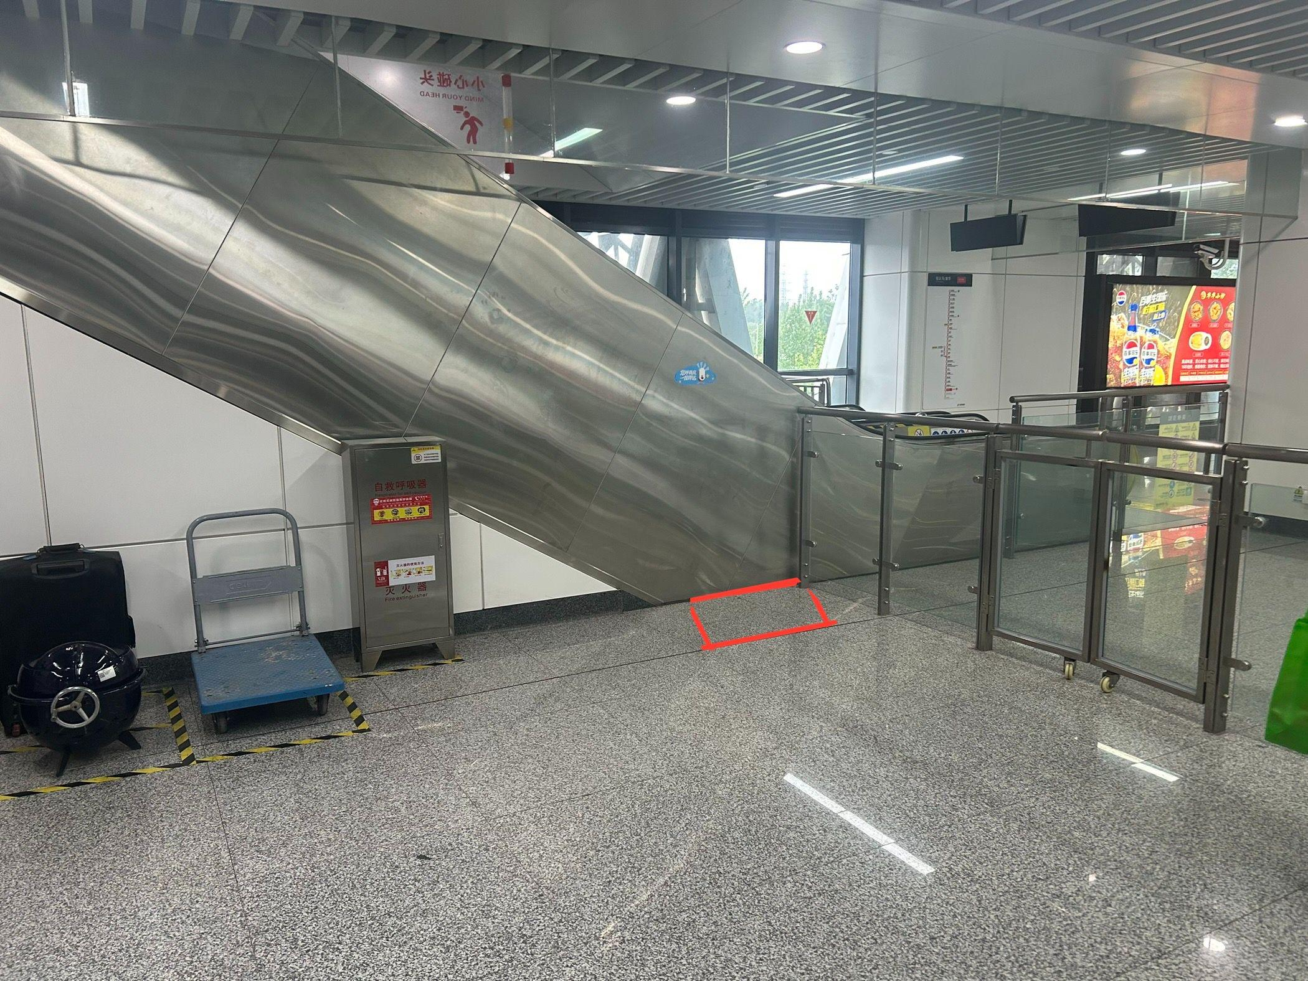

28 | 横店高铁站 | 车站b端出站闸机旁 | 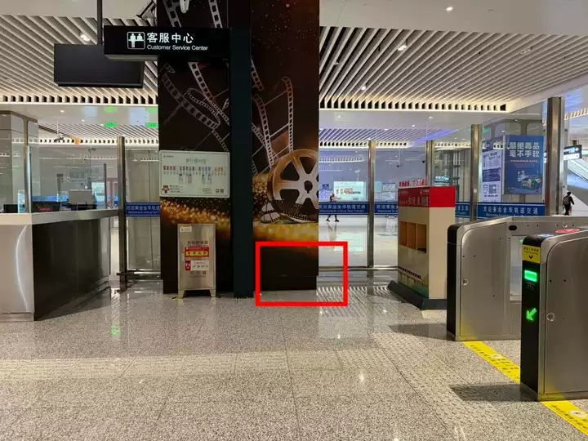

29 | 明清宫站 | 站台B端电扶梯和楼梯中间 | 